Cornelis Zeeman
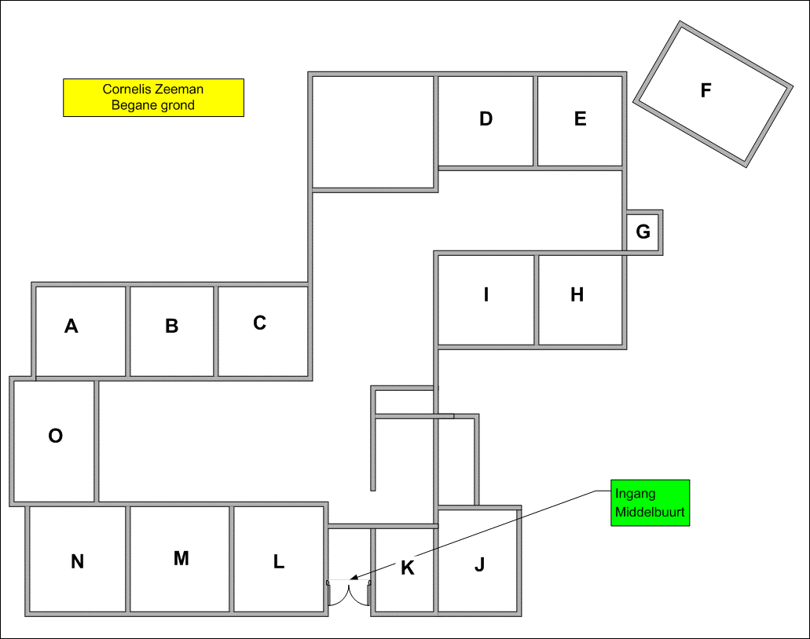
Totaal aantal aanwezige pc's:
Aantal Desktops: | 23
Aantal Laptops: | 12
Aantal iPads: | 11
Aantal Chromebooks: | 100

Totaal aantal pc's: | 146

